Track 1
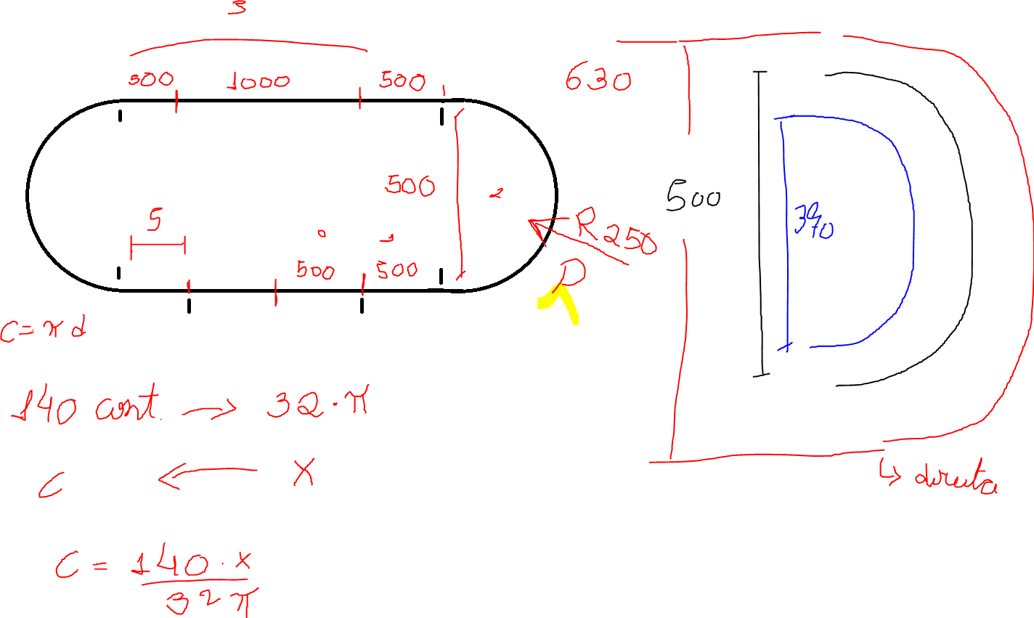
Trecho | Dd | De | CEd | CEe | Diâmetro | Raio | Circunferência | Meia circunferência
0 | 500 | 500 | 696 | 696 | 500 | 250 | 1570.7963268 | 785.3981634
1 | 500 | 500 | 696 | 696 | 370 | 185 | 1162.3892818 | 581.19464091
2 | 989.6 | 581.19 | 1378 | 809 | 630 | 315 | 1979.2033718 | 989.60168588
3 | 2000 | 2000 | 2785 | 2785
4 | 581.19 | 989.6 | 809 | 1378
5 | 500 | 500 | 696 | 696

Sheet2
